保険税試算シート
令和 6 年度 鳥栖市国民健康保険税の試算シート

・令和 ５ 年（2023年）分の源泉徴収票または確定申告書を用意してください。 ・このシートでは2023年１月～12月の所得をもとに2024年４月～2025年３月の保険税を試算することができます。 ・緑色のセルに入力すると、黄色のセルに試算結果が出ます。 ・このシートはあくまで試算であり実際の税額と異なることがあります。注意点等についてご了承の上利用ください。

参考：入力例（１）世帯主が国保に加入する場合
参考：入力例（２）世帯主が国保に加入しない場合
入力例を参考にしてください
クリックで入力例のシートに移動します

STEP １ 世帯主と国保加入者の年齢区分・所得等の情報を入力してください
 | 加入者 | 国保加入 ・ 擬主*1 | 年齢区分 | 給与所得*2 | 公的年金等所得*3 | 営業・その他所得*4 | 会社都合の失業*5 | 総所得金額等 | 保険税の算定対象額 （総所得金額等 － 基礎控除） ※会社都合の失業反映後

 | A （世帯主） |  |  |  |  |  |  | 0円 | 0円
 | B |  |  |  |  |  |  | 0円 | 0円
 | C |  |  |  |  |  |  | 0円 | 0円
 | D |  |  |  |  |  |  | 0円 | 0円
 | E |  |  |  |  |  |  | 0円 | 0円
 | F |  |  |  |  |  |  | 0円 | 0円
 |  | 合計 |  |  |  |  |  |  | 0円
所得の計算は↓のリンクをクリックしてください
【注意事項】
 | *1 擬主とは国保に加入しない世帯主をいいます。保険税の軽減適用世帯に該当するかを判定するため、入力が必要になります。
（給与）源泉徴収票
 | *2 源泉徴収票の収入金額から所得金額を確認してください。複数会社より給与がある場合は計算して求める必要があります。
（年金）源泉徴収票
 | *3 公的年金等所得は源泉徴収票を参考に計算してください。⇒リンクを参照してください
確定申告書
 | *4 確定申告書の給与所得及び年金等所得以外の所得の合計金額を入力してください。
 | （例：事業所得、不動産所得、雑所得（年金除く）、土地建物の長・短期譲渡所得、株式配当所得、株式譲渡所得など）
 | ※株式等の取引の際、源泉徴収ありの特定口座を選択し、確定申告をしなかった場合の株式等の所得は算定対象に含みません。
 | ※なお、分離課税（特に損益通算の対象となる所得）がある場合については、この試算シートでは正確な保険税をご案内できない場合があります。
 | *5 64歳以下の方が会社都合で失業した場合、その方の給与所得を30/100にして保険税を算出します。該当する場合は○を選択 して
 | ください。なお、この制度の適用には申請が必要です。（雇用保険受給資格者証※を税務課まで提示してください）
 | ※雇用保険受給資格者証、離職理由等については発行元のハローワークへお尋ねください。
 | （該当離職理由コード：11,12,21,22,23,31,32,33,34）
 | ※会社都合による失業の場合でも、傷病手当金の受給など失業保険を受給することが出来ない場合には軽減対象とならない場合があります。

STEP ２ 保険税の計算結果は以下のとおりです
 |  |  |  | 医療分 税率：9.19% |  | 支援金分 税率：3.15% |  | 介護分（40～64才対象） 税率：2.59%
 | 所得割 （算定基礎額×税率） |  |  | 0円 |  | 0円 |  | 0円
 | 均等割 |  |  | 0円 |  | 0円 |  | 0円
 | 世帯別平等割 |  |  | 9,600円 |  | 3,300円 |  | 0円
 | 小計 |  |  | 9,600円 |  | 3,300円 |  | 0円
 | 賦課限度額 |  |  | 650,000円 |  | 220,000円 |  | 170,000円

 | 年間保険税額（12か月分の概算額） |  |  |  |  | 0円
 | ※注意① 端数処理の都合で、実際の請求額とは異なる場合があります。
 | ※注意② 令和６年度中に40才、65才になられる方は年度の途中で税額が変わりますが、この試算シートでは反映されません。
 | ※注意③ 年度途中に世帯構成の変更（加入・脱退）がある場合は税額が変動します。
 | ※注意④ 年度途中で加入する場合は、加入月に応じた年間保険税額となります。
 | ※注意⑤ 本表の結果はあくまで試算です。実際の保険税額とは異なる場合があります。
STEP 3 ひと月あたりの保険税額は以下のとおりです

 | 国保加入日 |  |  |  |  | 2024-04-01

 | 国保加入日が確認したい年度（4月1日）より前の場合には空欄となります
 | 算定期間 |  | 始期 | 2024年4月 |  | 終期 | 2025年3月

 | 加入月数に応じた保険税額→ |  |  | 12 | ヶ月分 | 12,900円

 | ひと月あたりの保険税額※ |  |  |  |  | 1,075円

 | ※注意① 国保加入日は「社会保険の資格喪失日」です。「社会保険の資格喪失日」は「退職日の翌日」となります。
 | ※注意② 保険税は「日割」ではなく、「月割」での計算となります。
 | ※注意③ ひと月あたりの保険税額は2024月年４月～翌年３月の保険税を加入月数で割ったものです。翌年４月以降の保険税は
 |  | 202４年１月～12月（202４年分）の所得をもとに計算されるため、上記保険税とは別になります。
 | ※注意④ 既に国保に加入している方がいる世帯に年度途中で国保に加入する方がいる場合は、「加入月数に応じた保険税」
 |  | を正しく計算することができません。
 |  | （例）夫はずっと国保だったが、６月１日から妻が国保に加入する場合
 | ※注意⑤ ひと月あたりの保険税額＝納付書1枚あたりの支払額ではありません。
 |  | 国保加入手続きをされた日付により、1回の納期限（１枚の納付書）で支払う税額は変動します。

入力例（１）世帯主が国保に加入する場合
◎入力例 (世帯主が国保に加入する場合）
具体的事例：世帯主(Ａ)が令和6年11月末で定年退職し、世帯主(Ａ)と世帯員(Ｂ)の2人が国保加入する場合
◆世帯主(A) 令和5年中の給与所得300万円 世帯員(Ｂ)令和5年中の給与所得50万円
令和４年度 鳥栖市国民健康保険税の試算シート
試算シートに戻る

・令和５年（２０２３年）分の源泉徴収票または確定申告書を用意してください。 ・このシートでは202３年１月～12月の所得をもとに202４年４月～202５年３月の保険税を試算することができます。 ・緑色のセルに入力すると、黄色のセルに試算結果が出ます。 ・このシートはあくまで試算であり実際の税額と異なることがあります。注意点等についてご了承の上利用ください。
収入と所得の違いに注意しましょう。 ここで入力するのは所得です。
詳しくは、 ←をクリックしてください

（給与）源泉徴収票
STEP １ 世帯主と国保加入者の年齢区分・所得等の情報を入力してください
 | 加入者 | 国保加入 ・ 擬主*1 | 年齢区分 | 給与所得*2 | 公的年金等所得*3 | 営業・その他所得*4 | 会社都合の失業*5 | 総所得金額等 | 保険料の算定対象額 （総所得金額等 － 基礎控除） ※会社都合の失業反映後

 | A （世帯主） | 加入 | 40～64才 | 3,000,000円 |  |  |  | 3,000,000円 | 2,570,000円
 | B | 加入 | 40～64才 | 500,000円 |  |  |  | 500,000円 | 70,000円
 | C |  |  |  |  |  |  | 0円 | 0円
 | D |  |  |  |  |  |  | 0円 | 0円
 | E |  |  |  |  |  |  | 0円 | 0円
 | F |  |  |  |  |  |  | 0円 | 0円
 |  | 合計 |  |  |  |  |  |  | 2,640,000円
【注意事項】
 | *1 擬主とは国保に加入しない世帯主をいいます。保険税の軽減適用世帯に該当するかを判定するため、入力が必要になります。
 | *2 源泉徴収票の収入金額から所得金額を確認してください。複数会社より給与がある場合は計算して求める必要があります。
 | *3 公的年金等所得はリンクを参考に算出してください。
 | *4 確定申告書の給与所得及び年金等所得以外の所得の合計金額を入力してください。
 | （例：事業所得、不動産所得、雑所得（年金除く）、土地建物の長・短期譲渡所得、株式配当所得、株式譲渡所得など）
 | ※株式等の取引の際、源泉徴収ありの特定口座を選択し、確定申告をしなかった場合の株式等の所得は算定対象に含みません。
 | ※なお、分離課税（特に損益通算の対象となる所得）がある場合については、この試算シートでは正確な保険税をご案内できない場合があります。
 | *5 64歳以下の方が会社都合で失業した場合、その方の給与所得を30/100にして保険料を算出します。該当する場合は○を選択 して
 | ください。なお、この制度の適用には申請が必要です。（雇用保険受給資格者証※を税務課まで提示してください）
 | ※雇用保険受給資格者証、離職理由等については発行元のハローワークへお尋ねください。
 | （該当離職理由コード：11,12,21,22,23,31,32,33,34）
 | ※会社都合による失業の場合でも、傷病手当金の受給など失業保険を受給することが出来ない場合には軽減対象とならない場合があります。

STEP ２ 保険税の計算結果は以下のとおりです
 |  |  |  | 医療分 料率：8.79% |  | 支援金分 料率：2.79% |  | 介護分（40～64才対象） 料率：2.35%
 | 所得割 （算定基礎額×料率） |  |  | 242,616円 |  | 83,160円 |  | 68,376円
 | 均等割 |  |  | 57,600円 |  | 20,400円 |  | 25,600円
 | 世帯別平等割 |  |  | 32,000円 |  | 11,000円 |  | 6,100円
 | 小計 |  |  | 332,200円 |  | 114,500円 |  | 100,000円
 | 賦課限度額 |  |  | 650,000円 |  | 220,000円 |  | 170,000円

 | 年間保険税額（12か月分の概算額） |  |  |  |  | 546,700円
 | ※注意① 端数処理の都合で、実際の請求額とは異なる場合があります。
 | ※注意② 令和6年度中に40才、65才になられる方は年度の途中で税額が変わりますが、この試算シートでは反映されません。
 | ※注意③ 年度途中に世帯構成の変更（加入・脱退）がある場合は税額が変動します。
 | ※注意④ 年度途中で加入する場合は、加入月に応じた年間保険税額となります。
 | ※注意⑤ 本表の結果はあくまで試算です。実際の保険税額とは異なる場合があります。
STEP 3 ひと月あたりの保険税額は以下のとおりです

 | 国保加入日 |  |  |  |  | 2022-12-01

 | 国保加入日が確認したい年度（4月1日）より前の場合には空欄となります
 | 算定期間 |  | 始期 | 2024年12月 |  | 終期 | 2025年3月

 | 加入月数に応じた保険税額→ |  |  | 4 | ヶ月分 | 182,100円

 | ひと月あたりの保険税額※ |  |  |  |  | 45,525円

 | ※注意① 国保加入日は「社会保険の資格喪失日」です。「社会保険の資格喪失日」は「退職日の翌日」となります。
 | ※注意② 保険税は「日割」ではなく、「月割」での計算となります。
 | ※注意③ ひと月あたりの保険税額は202４年４月～翌年３月の保険税を加入月数で割ったものです。翌年４月以降の保険税は
 |  | 202４年１月～12月（202４年分）の所得をもとに計算されるため、上記保険税とは別になります。
 | ※注意④ 既に国保に加入している方がいる世帯に年度途中で国保に加入する方がいる場合は、「加入月数に応じた保険税」
 |  | を正しく計算することができません。
 |  | （例）.夫はずっと国保だったが、６月１日から妻が国保に加入する場合
 | ※注意⑤ ひと月あたりの保険税額＝納付書1枚あたりの支払額ではありません。国保加入手続きをされた日付により
 |  | 1回の納期限（１枚の納付書）で支払う税額は変動します。

入力例（２）世帯主は国保に加入しない場合
◎入力例 (世帯主が国保に加入しない場合）
具体的事例：世帯員(Ｂ)は社会保険の被扶養者であったが、規定収入を超過したため、
世帯員(B)のみ国保に加入する場合
◆世帯主(A) 令和5年中の給与所得300万円 世帯員(Ｂ)令和5年中の給与所得50万円
令和４年度 鳥栖市国民健康保険税の試算シート
試算シートに戻る

・令和５年（202３年）分の源泉徴収票または確定申告書を用意してください。 ・このシートでは202３年１月～12月の所得をもとに202４年４月～202４年３月の保険税を試算することができます。 ・緑色のセルに入力すると、黄色のセルに試算結果が出ます。 ・このシートはあくまで試算であり実際の税額と異なることがあります。注意点等についてご了承の上利用ください。

世帯員だけ国保に加入する場合、世帯主は「擬主」という取り扱い区分になります。
擬主の所得は※軽減適用世帯の判定に使用します。
※軽減適用世帯：世帯主及び加入者の所得が一定以下であり、
均等割と世帯別平等割が2割～７割軽減される世帯のこと

STEP １ 世帯主と国保加入者の年齢区分・所得等の情報を入力してください
 | 加入者 | 国保加入 ・ 擬主*1 | 年齢区分 | 給与所得*2 | 公的年金等所得*3 | 営業・その他所得*4 | 会社都合の失業*5 | 総所得金額等 | 保険料の算定対象額 （総所得金額等 － 基礎控除） ※会社都合の失業反映後

 | A （世帯主） | 擬主 | 40～64才 | 3,000,000円 |  |  |  | 3,000,000円 | 0円
 | B | 加入 | 40～64才 | 500,000円 |  |  |  | 500,000円 | 70,000円
 | C |  |  |  |  |  |  | 0円 | 0円
 | D |  |  |  |  |  |  | 0円 | 0円
 | E |  |  |  |  |  |  | 0円 | 0円
 | F |  |  |  |  |  |  | 0円 | 0円
 |  | 合計 |  |  |  |  |  |  | 70,000円
【注意事項】
 | *1 擬主とは国保に加入しない世帯主をいいます。保険税の軽減適用世帯に該当するかを判定するため、入力が必要になります。
（給与）源泉徴収票
 | *2 源泉徴収票の収入金額から所得金額を確認してください。複数会社より給与がある場合は計算して求める必要があります。
（年金）源泉徴収票
 | *3 公的年金等所得はリンクを参考に算出してください。
確定申告書
 | *4 確定申告書の給与所得及び年金等所得以外の所得の合計金額を入力してください。
 | （例：事業所得、不動産所得、雑所得（年金除く）、土地建物の長・短期譲渡所得、株式配当所得、株式譲渡所得など）
 | ※株式等の取引の際、源泉徴収ありの特定口座を選択し、確定申告をしなかった場合の株式等の所得は算定対象に含みません。
 | ※なお、分離課税（特に損益通算の対象となる所得）がある場合については、この試算シートでは正確な保険税をご案内できない場合があります。
 | *5 64歳以下の方が会社都合で失業した場合、その方の給与所得を30/100にして保険料を算出します。該当する場合は○を選択 して
 | ください。なお、この制度の適用には申請が必要です。（雇用保険受給資格者証※を税務課まで提示してください）
 | ※雇用保険受給資格者証、離職理由等については発行元のハローワークへお尋ねください。
 | （該当離職理由コード：11,12,21,22,23,31,32,33,34）
 | ※会社都合による失業の場合でも、傷病手当金の受給など失業保険を受給することが出来ない場合には軽減対象とならない場合があります。

STEP ２ 保険税の計算結果は以下のとおりです
 |  |  |  | 医療分 料率：8.79% |  | 支援金分 料率：2.79% |  | 介護分（40～64才対象） 料率：2.35%
 | 所得割 （算定基礎額×料率） |  |  | 6,433円 |  | 2,205円 |  | 1,813円
 | 均等割 |  |  | 28,800円 |  | 10,200円 |  | 12,800円
 | 世帯別平等割 |  |  | 32,000円 |  | 11,000円 |  | 6,700円
 | 小計 |  |  | 67,200円 |  | 23,400円 |  | 21,300円
 | 賦課限度額 |  |  | 650,000円 |  | 220,000円 |  | 170,000円

 | 年間保険税額（12か月分の概算額） |  |  |  |  | 111,900円
 | ※注意① 端数処理の都合で、実際の請求額とは異なる場合があります。
 | ※注意② 令和６年度中に40才、65才になられる方は年度の途中で税額が変わりますが、この試算シートでは反映されません。
 | ※注意③ 年度途中に世帯構成の変更（加入・脱退）がある場合は税額が変動します。
 | ※注意④ 年度途中で加入する場合は、加入月に応じた年間保険税額となります。
 | ※注意⑤ 本表の結果はあくまで試算です。実際の保険税額とは異なる場合があります。
STEP 3 ひと月あたりの保険税額は以下のとおりです

 | 国保加入日 |  |  |  |  | 2022-12-01

 | 国保加入日が確認したい年度（4月1日）より前の場合には空欄となります
 | 算定期間 |  | 始期 | 2024年12月 |  | 終期 | 2025年3月

 | 加入月数に応じた保険税額→ |  |  | 4 | ヶ月分 | 37,300円

 | ひと月あたりの保険税額※ |  |  |  |  | 9,325円

 | ※注意① 国保加入日は「社会保険の資格喪失日」です。「社会保険の資格喪失日」は「退職日の翌日」となります。
 | ※注意② 保険税は「日割」ではなく、「月割」での計算となります。
 | ※注意③ ひと月あたりの保険税額は202４年４月～翌年３月の保険税を加入月数で割ったものです。翌年４月以降の保険税は
 |  | 202４年１月～12月（202４年分）の所得をもとに計算されるため、上記保険税とは別になります。
 | ※注意④ 既に国保に加入している方がいる世帯に年度途中で国保に加入する方がいる場合は、「加入月数に応じた保険税」
 |  | を正しく計算することができません。
 |  | （例）.夫はずっと国保だったが、６月１日から妻が国保に加入する場合
 | ※注意⑤ ひと月あたりの保険税額＝納付書1枚あたりの支払額ではありません。国保加入手続きをされた日付により
 |  | 1回の納期限（１枚の納付書）で支払う税額は変動します。

給与所得の確認シート
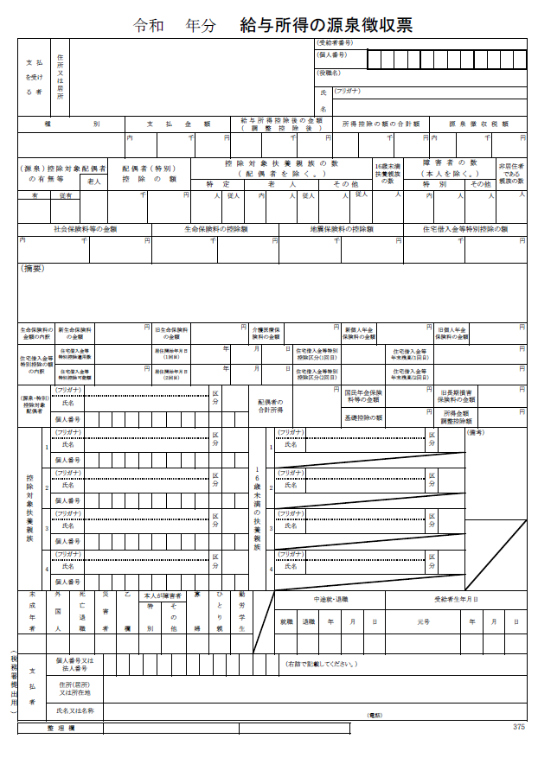
試算シートに戻る

※支払金額

 | ※枠内が空白の場合

 | ↓※支払金額を入力すると、黄色セルに「給与所得金額」が自動計算されます

★

 |  | 円
枠内金額が「給与所得金額」です

給与所得金額(自動計算）

 | 0
 |  | 円

公的年金等所得の確認シート
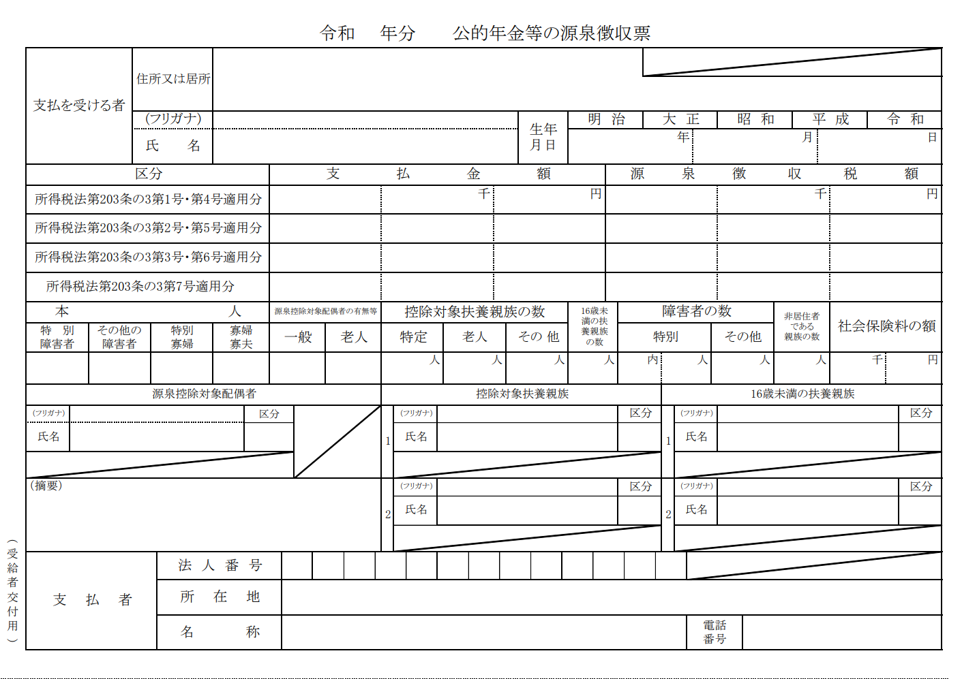
試算シートに戻る

枠内の「支払金額」を基に公的年金等所得を計算します。
下記の事項を入力し、公的年金等所得を計算してください。
障害年金、遺族年金等の非課税所得は、国保の総所得金額等に含みません。

 |  |  | 年齢65歳未満の人
1 | 年金を受給している人は2023年（令和5年）1月1日時点で65歳以上ですか？ |  | 公的年金等の収入金額の合計額 |  |  | 年金所得の金額の算出
 | はい |  | 0 | ～ | 600,000
 |  |  | 600,001 | ～ | 1,300,000
 |  |  | 1,300,001 | ～ | 4,100,000
2 | 源泉徴収票の支払金額を入力してください |  | 4,100,001 | ～ | 7,700,000
★ |  | 円 | 7,700,001 | ～ | 10,000,000
 |  |  | 10,000,001 | ～
 |  |  | 年齢65歳以上の人
 |  |  | 0 | ～ | 1,100,000 | 0
 |  |  | 1,100,001 | ～ | 3,300,000
 |  |  | 3,300,001 | ～ | 4,100,000
 |  |  | 4,100,001 | ～ | 7,700,000
 |  |  | 7,700,001 | ～ | 10,000,000
公的年金等所得金額（自動計算） |  |  | 10,000,001 | ～
0 |  |  | 公的年金収入額 |  |  | 公的年金等に係る雑所得
 |  | 円 | 2023/1/1の年齢 | 65 | 0 | 0

確定申告書
試算シートに戻る
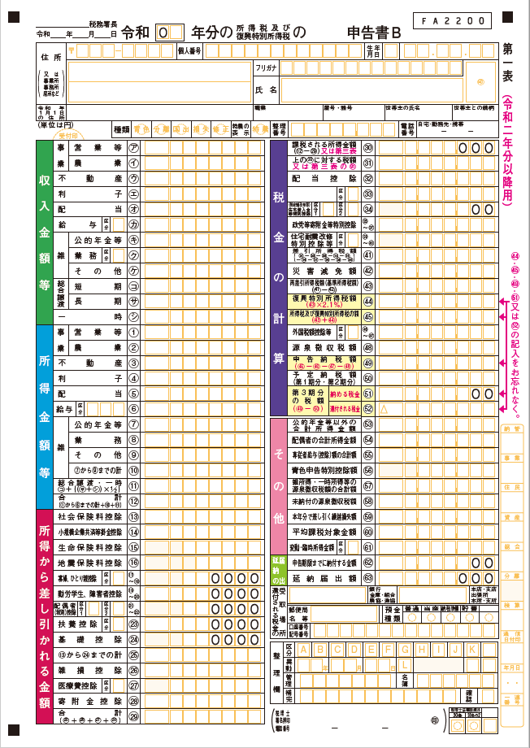

確定申告書Ａ用の場合、
所得金額の合計は⑧番をご確認ください。

確定申告書Ｂ用をご用意の方は、
⑫番の合計欄から給与所得及び公的年金等雑所得を減じた額を『営業・その他所得*3』に入力してください。
なお、株式等の譲渡所得等分離申告分がある方は分離課税となる各所得を別途含みます。
※繰越損失等がある場合は、その控除
後の金額となります（雑損失を除く）。
※株式等の取引の際源泉徴収有の特
定口座を選択し、確定申告をしなかっ
た場合の所得は国保税算定に含みま
せん。

